salim
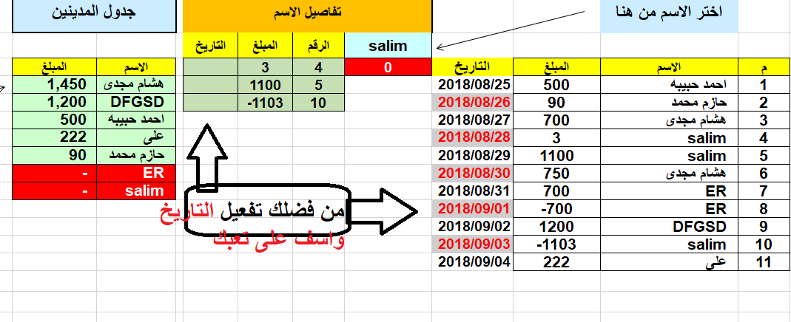
يسمح بالكتابة فقط في العامودين C&D
واستعمال القائمة المنسدلة في f2
 | اختر الاسم من هنا |  |  | تفاصيل الاسم |  |  |  | جدول المدينين |  | عدد الزبائن
 |  |  |  | salim | الرقم | المبلغ | التاريخ |  |  | count
م | الاسم | المبلغ | التاريخ | 0 | 4 | 3 |  | الاسم | المبلغ | 7
1 | احمد حبيبه | 500 | 2018-08-25 |  | 5 | 1100 |  | هشام مجدى | 1,450
ترتيب الأسماء حسب الدين الأكبر
2 | حازم محمد | 90 | 2018-08-26 |  | 10 | -1103 |  | DFGSD | 1,200
3 | هشام مجدى | 700 | 2018-08-27 |  |  |  |  | احمد حبيبه | 500
4 | salim | 3 | 2018-08-28 |  |  |  |  | على | 222
5 | salim | 1100 | 2018-08-29 |  |  |  |  | حازم محمد | 90 |  | مدين
6 | هشام مجدى | 750 | 2018-08-30 |  |  |  |  | ER | - | - | رصيد صفر
7 | ER | 700 | 2018-08-31 |  |  |  |  | salim | -
8 | ER | -700 | 2018-09-01
9 | DFGSD | 1200 | 2018-09-02
10 | salim | -1103 | 2018-09-03
11 | على | 222 | 2018-09-04

